ЗЛП
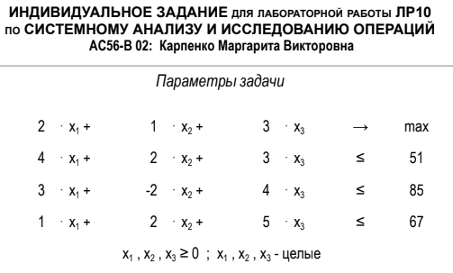
 | x1 | x2 | x3
 | 2 | 0 | 13
 |  |  |  |  |  | max
ЦФ | 2 | 1 | 3 |  |  | 43
огр1 | 4 | 2 | 3 | 47 | <= | 51
огр2 | 3 | -2 | 4 | 58 | <= | 85
огр3 | 1 | 2 | 5 | 67 | <= | 67

